绩效明细
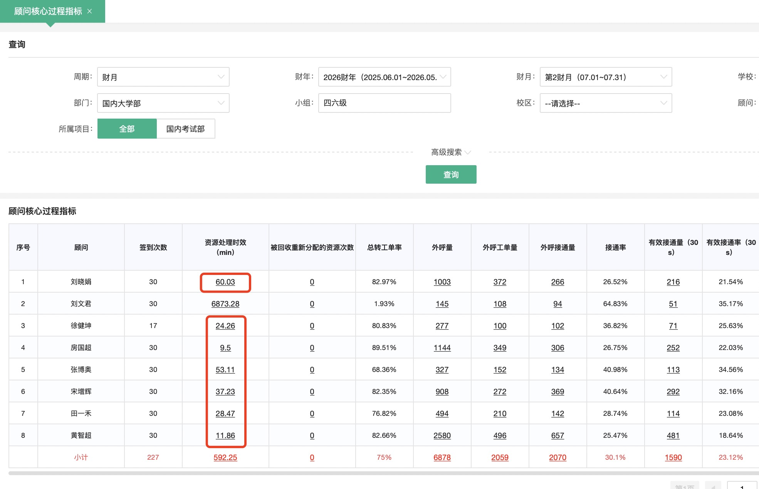
四六级 |  |  | 资源处理时效（10） |  |  |  | 老带新签约人头（30） |  |  |  | 6月新增资源签约率（60） |  |  |  | 合计得分 | 发放比例 | 月度绩效标准 | 月绩效应发
工号 | 顾问 | 备注 | 目标 | 数据 | 完成率 | 得分 | 目标 | 完成 | 完成率 | 得分 | 目标 | 完成情况 | 完成率 | 得分
004192 | 刘晓娟 | / | 60min | 60 | 完成 | 10 | 7 | 16 | 229% | 69 | 27% | 33% | 100% | 60 | 139 | 100% | 2000 | 2000
590299 | 徐健坤 | / | 60min | 24.26 | 完成 | 10 | 7 | 2 | 29% | 9 | 27% | 27% | 100% | 60 | 79 | 79% | 2000 | 1580
594606 | 房国超 | / | 60min | 9.5 | 完成 | 10 | 7 | 8 | 114% | 34 | 27% | 27% | 100% | 60 | 104 | 100% | 2000 | 2000
594605 | 李政 | / | 60min | 无数据 | 完成 | 10 | 7 | 5 | 71% | 21 | 27% | 20% | 44% | 27 | 58 | 0% | 2000 | 0
608630 | 宋增辉 | 新人第三个月保护期打满 |  |  |  |  |  |  |  |  |  |  |  |  | 100 | 100% | 2000 | 2000
608617 | 田一禾 |  |  |  |  |  |  |  |  |  |  |  |  |  | 100 | 100% | 2000 | 2000
608681 | 张博奥 |  |  |  |  |  |  |  |  |  |  |  |  |  | 100 | 100% | 2000 | 2000
343549 | 黄智超 | 新人第二个月保护期打满 |  |  |  |  |  |  |  |  |  |  |  |  | 100 | 100% | 2000 | 2000

7月顾问两周pk赛
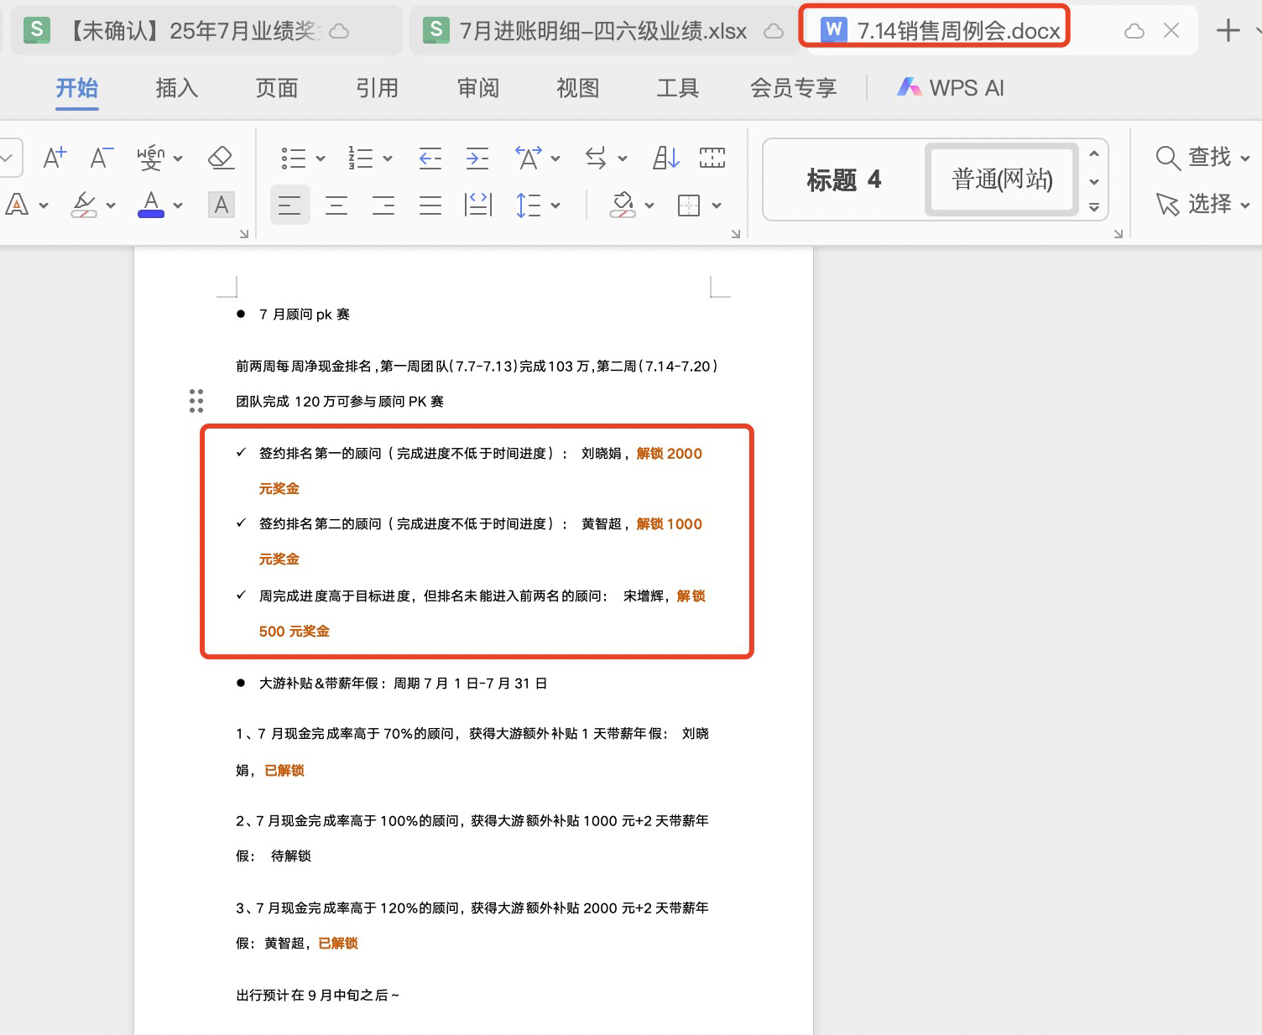
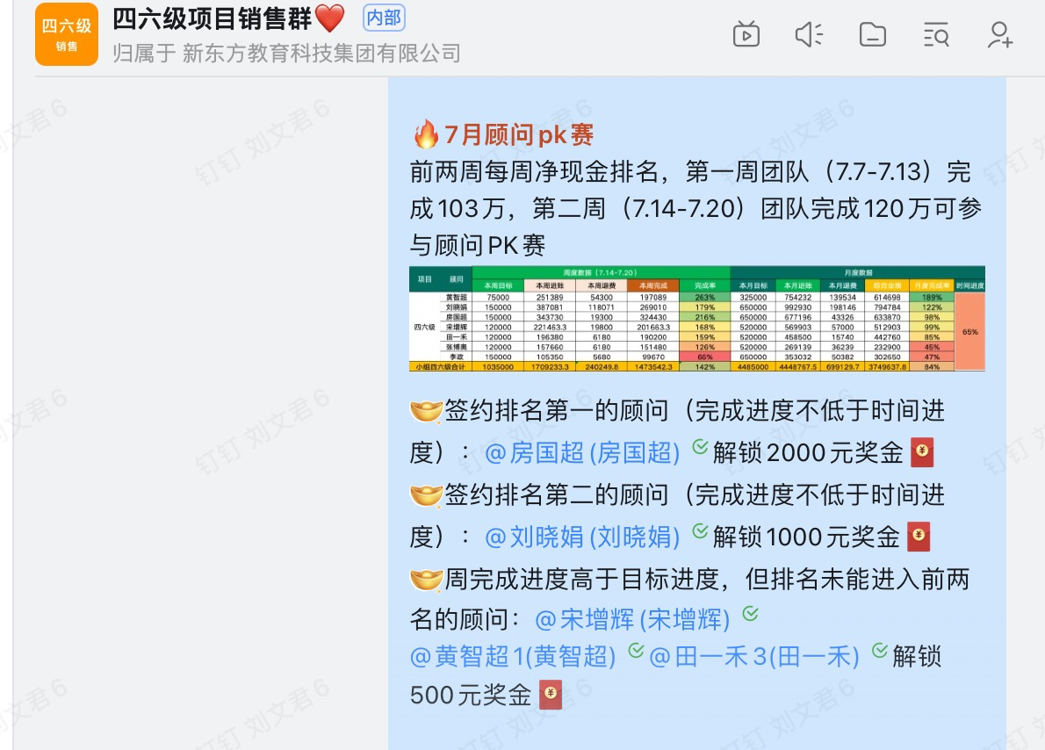
顾问pk赛
第一周 | 刘晓娟 | 2000
 | 黄智超 | 1000
 | 宋增辉 | 500
第二周 | 房国超 | 2000
 | 刘晓娟 | 1000
 | 宋增辉 | 500
 | 黄智超 | 500
 | 田一禾 | 500

考研业绩退费
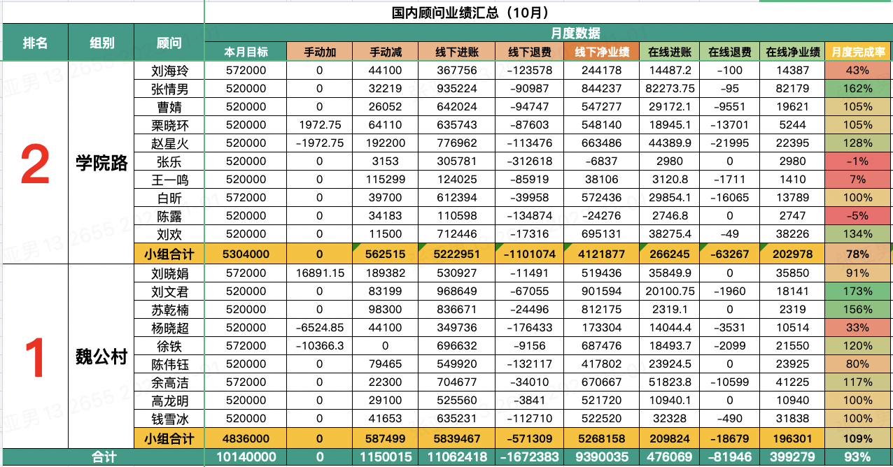
提交日期 | 您所办理的业务类型 | OA流水号 | 学管姓名 | 学管是否代办 | 顾问姓名 | 顾问是否代办 | 91系统-最新报名二级渠道 | 原班所属项目 | 新报入班级所属项目 | 退费阶段 | 退费一级原因（开课前） | 退费一级原因 (开课后) | 退费二级原因（专业课师资匹配原因） | 退费二级原因（学员意愿转变_开课后） | 退费三级原因（完全匹配不上）-院校、学院、专业、专业课代码及名称 | 退费详细原因说明（与OA退费详细说明保持一致） | 预计报名新班学费金额 | 转班金额（请学管填写所在班级实际金额） | 转班详细原因说明 | 提交时间 | 学校 | 学院 | 年级 | 专业 | 提交人 | 退费类型 | 学员姓名 | 学员编码 | 退费金额 | 办理日期-客服 | 退费方式-客服 | 需要跟进的顾问/学管 | 退费/转班特殊情况备注（若需要学管提供银行卡信息，可将需求填写在此处）-客服 | 是否完成退费/转班-客服 | 父记录 | 父记录
2025/07/06 | 转班 |  | 黄子琪3-黄子琪 |  | 刘晓娟 |  | 内部员工推荐 | 无忧项目-班课 |  |  |  |  |  |  |  |  |  | ￥1,573.80 | 从WYHE26005转WYHE26006 转班原因：学生专业变动英语一变英语二 | 2025-07-06 |  |  |  |  | 黄子琪3-黄子琪 |  | 车子越 | BJWY2366756820 |  | 2025/07/06 | 已转班 |  |  | TRUE
2025/07/10 | 退费 | 2025071002653 | 陈晶171-陈晶 |  | 刘晓娟 |  | 学管续费推荐 | VIP项目-VIP |  | 开课后退费 |  | 学员意愿转变_开课后 |  | 认为课程用处不大/不适合自己 |  | 学员是24考研鱼柳了课时，去年没有上课，现在已经考上研究生，不需要辅导其他内容，剩余的要办理退费 |  |  |  | 2025-07-15 | 北京化工大学 | 信息学院 | 大四 | 计算机 | 陈晶171-陈晶 | 真实产生的退费 | 李泽善 | BJWY9389688874 | ￥6,300.00 | 2025/07/17 | 7.23已完成付款 7.22用户短信已确认，退款中@陈晶171 (陈晶) 7.21转手工退6300，待客户短信确认————@陈晶171 (陈晶) 暂退学员账户，原渠道失效，提供本人银行卡信息7.18@陈晶171 (陈晶) [图片] |  |  | TRUE
2025/07/15 | 转班 |  | 黄子琪3-黄子琪 |  | 田一禾3-田一禾 |  | 新东方PC官网 | 无忧项目-班课 |  |  |  |  |  |  |  |  |  | ￥9,333.40 | 姓名：梁好 学员号： BJWY4821923897 转班信息如下： WYFE26017转WYFE26019 WYFE26018转WYFE26020 转班原因：英语一转英二 已登记表格，辛苦老师办理@北京中心客服组 | 2025-07-15 |  |  |  |  | 黄子琪3-黄子琪 |  | 梁好 | BJWY4821923897 |  | 2025/07/15 | 已转班 |  |  | TRUE

 |  |  |  |  |  | 考研一对一续费时间 | 当月提点 |  |  |  |  | 扣费金额
 |  |  |  |  |  | 2023-10-22 | 1.80% | 李泽善 | 刘晓娟 | 6300 | ✅ | 113.4

 |  |  |  |  |  |  |  | 另外两笔转班，不算进账，不算退费

积分pk赛第一
